Этап 2. КЭ и ГЗ
* Можно добавлять и удалять строки в группах проверок. Количество строк в шаблоне не отражает количество классов эквивалетности.
** В поля «Откуда» и «Куда» можно вводить только ограниченное количество адресов из таблицы в требованиях: Усачева, 3; Комсомольский проспект, 18; Зубовский бульвар, 37; М. Пироговская, 25; Хамовнический Вал, 34; Фрунзенская набережная, 46; 3-я Фрунзенская улица, 12. Используй их в качестве тестовых данных.

Зелным цветом выделены позитивные проверки, светло-красным негативные. Данная расцветка распространяется и на тест-кейсы.


Группа проверок* | Название класса | Границы | Тестовые данные внутри класса (содержимое поля) | Тестовые данные на границах (содержимое поля) | Пояснение и оптимизации
Время начала поездки. Часы | Ноль перед однозначным целым числом | 0; 9 | 5 | -1, 0, 1, 8, 9, 10 | Поправлено в соответствии с эталоном
 | Целые числа от 10 до 23 | 10; 23 | 16 | 9, 10, 11, 22, 23, 24
 | Целые числа < 0 | -∞ ; -1 | -20 | -2, -1, 0
 | Целые числа > 23 | 24 ; +∞ | 56 | 23, 24, 25
 | Дробные числа с точкой |  | 12.5 |  | + Проверка форматирования
 | Дробные числа с запятой |  | 9,6 |  | Знак пунктуации + Проверка форматирования
 | Математические символы |  | 2024-03-08
 | Поле заполнено |  | 16 |  | Совпадает с проверкой - Целые числа 0..9 и 10..23
 | Поле не заполнено | Набор | пустое поле
 | Ввод спец символов | Набор | 1№
 | Ввод букв | Набор | 4you
 | Ввод данных с пробелом | Набор | " 4" |  | взято с эталона
 | Ручная простановка "0" перед однозначным числом | Набор | 05 |  | взято с эталона
Группа проверок | Название класса | Границы | Тестовые данные внутри класса (содержимое поля) | Тестовые данные на границах (содержимое поля) | Пояснение и оптимизации
Время начала поездки. Минуты | Ноль перед однозначным целым числом | 0; 9 | 6 | -1, 0, 1, 8, 9, 10
 | Целые числа от 10 до 59 | 10; 59 | 42 | 9, 10, 11, 58, 59, 60
 | Целые числа < 0 | -1 | -332 | -2, -1, 0
 | Целые числа >= 60 | 60 | 99 | 59, 60, 61
 | Дробные числа с точкой |  | 36.6 |  | + Проверка форматирования
 | Дробные числа с запятой |  | 23,1 |  | Знак пунктуации + Проверка форматирования
 | Математические символы |  | 2024-05-09
 | Поле заполнено |  | 42 |  | Совпадает с проверкой ввода целых чисел
 | Поле не заполнено | Набор | пустое поле
 | Ввод спец символов | Набор | 2@
 | Ввод букв | Набор | 2i
 | Ввод данных с пробелом | Набор | " 7"
 | Ручная простановка "0" перед однозначным числом | Набор | 05
Группа проверок | Название класса | Границы | Тестовые данные внутри класса (содержимое поля) | Тестовые данные на границах (содержимое поля) | Пояснение и оптимизации
Поле ввода адреса. Откуда | Доступные адреса | Набор | Зубовский бульвар, 37 |  | Имеется ограниченый набор адресов для тестирования. К адресам применен качественный подход.
 | Доступные адреса в нижнем регистре | Набор | хамовнический вал, 34
 | Ввод данных с пробелом в конце | Набор | "Усачева, 3 "
 | Ввод данных с пробелом в начале | Набор | " Усачева, 3"
 | Поле заполнено | Набор | Хамовнический Вал, 34
 | Поле не заполнено | Набор | пустое поле
 | Недоступные адреса | Набор | Ленина, 4
Группа проверок | Название класса | Границы | Тестовые данные внутри класса (содержимое поля) | Тестовые данные на границах (содержимое поля) | Пояснение и оптимизации
Поле ввода адреса. Куда | Доступные адреса | Набор | Зубовский бульвар, 37 |  | Имеется ограниченый набор адресов для тестирования. К адресам применен качественный подход.
 | Доступные адреса в нижнем регистре | Набор | хамовнический вал, 34
 | Ввод данных с пробелом в конце | Набор | "Усачева, 3 "
 | Ввод данных с пробелом в начале | Набор | " Усачева, 3"
 | Поле заполнено | Набор | Хамовнический Вал, 34
 | Поле не заполнено | Набор | пустое поле
 | Недоступные адреса | Набор | Ленина, 4
Группа проверок | Название класса | Границы | Тестовые данные внутри класса (содержимое поля) | Тестовые данные на границах (содержимое поля) | Пояснение и оптимизации | Стоимость поездки - 20 р / км
Расстояние между адресами | Нулевое рассояние | Набор | Усачева, 3 Усачева, 3 |  | 0 | Серая зона - округление времени - Уточнение: время округляется в большую сторону.
 | Поездка расстоянием больше 0 | Набор | М. Пироговская, 25 Комсомольский проспект, 18 |  | Оптимизирован, в последующих кейсах выполняются поездки на расстояние больше нуля | Для расчетастоимости и времени поездки используется калькулятор (см. в конце таюлицы КЭ и ГЗ)
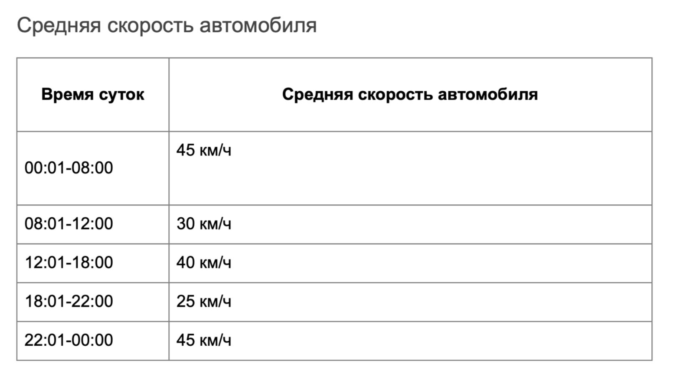
Время начала движения | С полночи до утра | 00:01; 08:00 | 04:35 | 00:00; 00:01; 00:02; 07:59; 08:00; 08:01 | По рекомендации из тренажера будут использоваться только значения внутри класса
 | С утра до обеда | 08:01; 12:00 | 10:22 | 08:00; 08:01; 08:02; 11:59; 12:00; 12:01 | По рекомендации из тренажера будут использоваться только значения внутри класса
 | С обеда до вечера | 12:01; 18:00 | 16:27 | 12:00; 12:01; 12:02; 17:59; 18:00; 18:01 | По рекомендации из тренажера будут использоваться только значения внутри класса
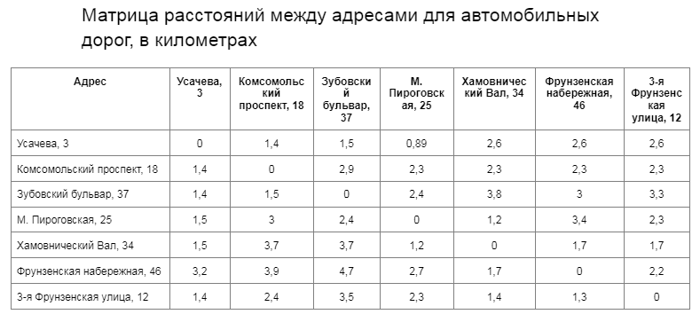
 | С вечера до ночи | 18:01; 22:00 | 20:55 | 18:00; 18:01; 18:02; 21:59; 22:00; 22:01 | По рекомендации из тренажера будут использоваться только значения внутри класса
 | С ночи до полночи | 22:01; 00:00 | 23:04 | 22:00; 22:01; 22:02; 23:59; 00:00; 00:01 | По рекомендации из тренажера будут использоваться только значения внутри класса

 |  |  |  |  | Калькулятор
 |  |  |  | Расстояние | Скорость
 |  |  |  | 3 | 45
 |  |  |  |  | Расчет
 |  |  |  | Время | 4 мин 0 сек
 |  |  |  | Стоимость | 60.00 ₽

